画面説明
1
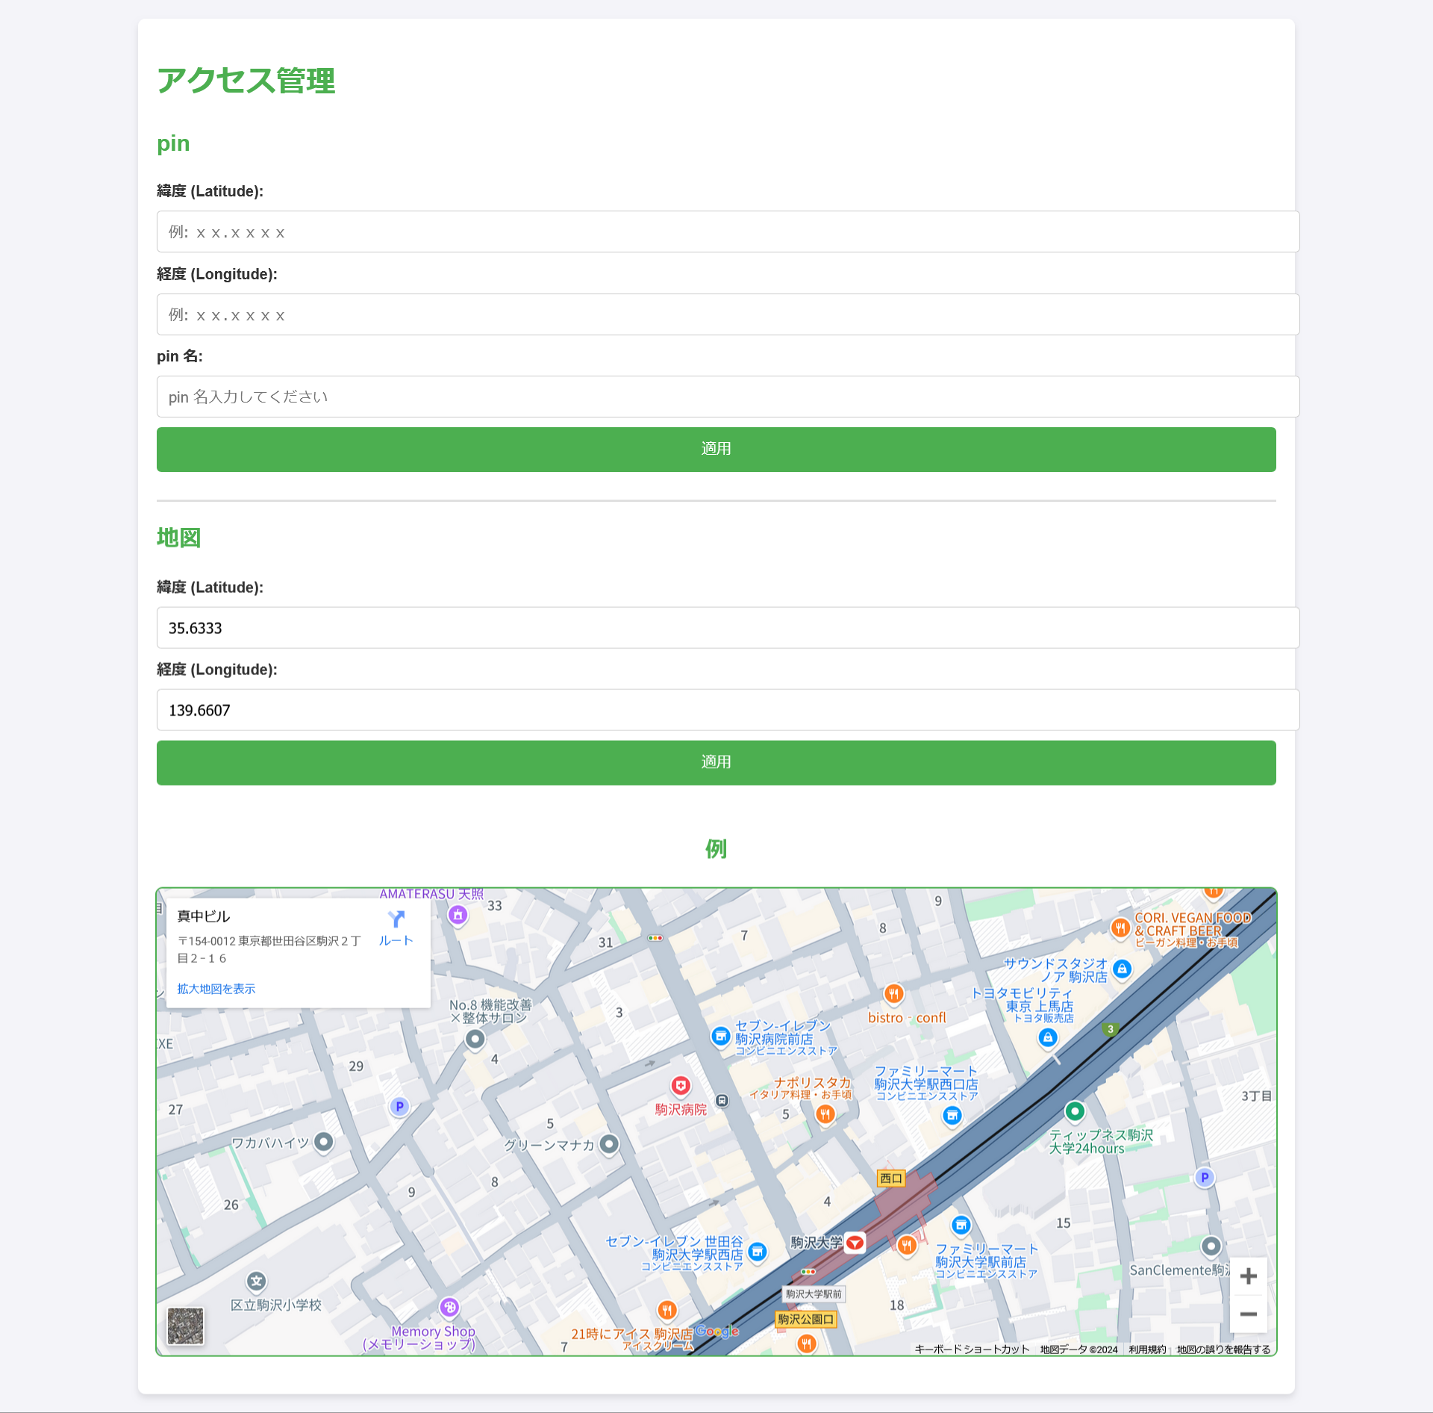 画面 | 遷移された場所 | 画面紹介 | 操作
 | メイン画面 | 会社紹介内容表示する画面 | メイン画面と会社概要のサブ画面に遷移

2
3
4
5
6
7
8
9

10
11
12
13
14
15

16

17

